DanSo
DÂN SỐ

Tên khu vực |  | MB |  | MN |  | MT
 |  | Dân số | Tổng 6 năm | Dân số | Tổng 6 năm | Dân số | Tổng 6 năm
An Giang |  |  |  | 1210811.7084 | 6
Bà Rịa - Vũng Tàu |  |  |  | 1053949.7052 | 6
Bắc Giang |  | 833693.7252 | 6
Bắc Kạn |  | 125860.56 | 6
Bạc Liêu |  |  |  | 695975.7756 | 6
Bắc Ninh |  | 2706134.5248 | 6
Bến Tre |  |  |  | 1059878.4 | 6
Bình Định |  |  |  |  |  | 495923.7276 | 6
Bình Dương |  |  |  | 1353398.4744 | 6
Bình Phước |  |  |  | 267917.3868 | 6
Bình Thuận |  |  |  |  |  | 305576.1912 | 6
Cà Mau |  |  |  | 457304.4084 | 6
Cần Thơ |  |  |  | 1733199.2748 | 6
Cao Bằng |  | 154212.3072 | 6
Đà Nẵng |  |  |  |  |  | 1541295.042 | 6
Đắk Lắk |  |  |  |  |  | 276396.414 | 6
Đắk Nông |  |  |  |  |  | 171667.1796 | 6
Điện Biên |  | 110624.808 | 6
Đồng Nai |  |  |  | 944848.4724 | 6
Đồng Tháp |  |  |  | 987906.0324 | 6
Gia Lai |  |  |  |  |  | 175178.0268 | 6
Hà Giang |  | 196243.11 | 6
Hà Nam |  | 1838259.7212 | 6
Hà Nội |  | 4200596.19 | 6
Hà Tĩnh |  |  |  |  |  | 414677.424 | 6
Hải Dương |  | 2106938.8956 | 6
Hải Phòng |  | 2507572.9308 | 6
Hậu Giang |  |  |  | 949617.9252 | 6
Hồ Chí Minh |  |  |  | 7514272.8864 | 6
Hoà Bình |  | 351382.8108 | 6
Hưng Yên |  | 2475644.094 | 6
Khánh Hoà |  |  |  |  |  | 455250.894 | 6
Kiên Giang |  |  |  | 545241.1944 | 6
Kon Tum |  |  |  |  |  | 98104.9944 | 6
Lai Châu |  | 90222.1488 | 6
Lâm Đồng |  |  |  |  |  | 254768.2704 | 6
Lạng Sơn |  | 179748.7524 | 6
Lào Cai |  | 205947.6216 | 6
Long An |  |  |  | 651162.792 | 6
Nam Định |  | 2212131.8268 | 6
Nghệ An |  |  |  |  |  | 364565.0484 | 6
Ninh Bình |  | 1339851.9036 | 6
Ninh Thuận |  |  |  |  |  | 347640.1152 | 6
Phú Thọ |  | 762483.1452 | 6
Phú Yên |  |  |  |  |  | 347871.9636 | 6
Quảng Bình |  |  |  |  |  | 213731.1036 | 6
Quảng Nam |  |  |  |  |  | 278748.0192 | 6
Quảng Ngãi |  |  |  |  |  | 477773.31 | 6
Quảng Ninh |  | 388511.676 | 6
Quảng Trị |  |  |  |  |  | 258742.8144 | 6
Sóc Trăng |  |  |  | 783680.7132 | 6
Sơn La |  | 162658.2132 | 6
Tây Ninh |  |  |  | 542028.438 | 6
Thái Bình |  | 2259064.5672 | 6
Thái Nguyên |  | 659641.8192 | 6
Thanh Hoá |  |  |  |  |  | 622281.1056 | 6
Thừa Thiên - Huế |  |  |  |  |  | 447334.9272 | 6
Tiền Giang |  |  |  | 1354855.8072 | 6
Trà Vinh |  |  |  | 870425.136 | 6
Tuyên Quang |  | 254337.6948 | 6
Vĩnh Long |  |  |  | 1363467.3192 | 6
Vĩnh Phúc |  | 1666956.8748 | 6
Yên Bái |  | 224859.8268 | 6

 | 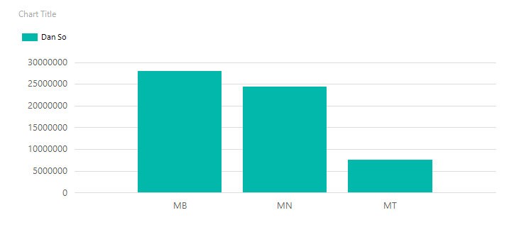

 | 

 | Tỉ lệ dân thành thị = (Dân thành phố / Tổng số dân) * 100 = 34.98 % ~ 35% Tỉ lệ dân nông thôn = (Dân nông thôn / Tổng số dân) * 100 = 65.01 % ~ 65%

